安装
Windows10安装MongoDB

 | 环境：Windows10x64，mongodb-win32-x86_64-2008plus-ssl-3.2.9-signed.msi
 | 步骤：
 | 1. 安装msi文件到D:\
 |  | 个人安装目录：E:\MongoDB\Server\3.4\bin
 | 注：最好将该目录加入到系统环境变量的Path中，这样不用每次都要切换目录来执行命令了。
 | 2. 新建配置文件mongo.config，内容：
 | ##数据文件
 | dbpath=D:\MongoDB\data

 | ##日志文件
 | logpath=D:\MongoDB\log\mongo.log

 | 3. 保存在bin目录下：
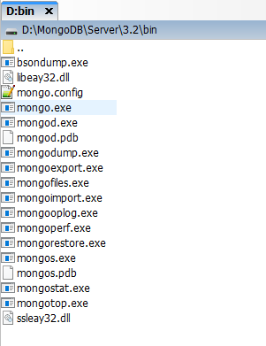

 | 4. 启动mongodb服务端：
 | 先切换到安装目录的Bin目录下：
 |  | cd E:\MongoDB\Server\3.4\bin
 |  | E:
 | 再执行启动服务命令：
 |  | mongod.exe --config mongo.config

 | 5. 启动mongodb控制台，安装完成：
 |  | mongo.exe
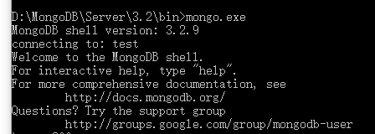

 | 注：这里两次打开了命令行。一次是为了MongoDB启动服务端，一次是打开MongoDB的控制台来执行命令。

命令行下运行 MongoDB 服务器

 | 为了从命令提示符下运行 MongoDB 服务器，你必须从 MongoDB 目录的 bin 目录中执行 mongod.exe 文件。
 | C:\mongodb\bin\mongod --dbpath c:\data\db

 | 例如我个人电脑中执行的命令：
 | C:\Program Files\MongoDB\Server\3.4\bin>mongod --dbpath D:\MongoData\DB

 | 连接MongoDB

 | 我们可以在命令窗口中运行 mongo.exe 命令即可连接上 MongoDB，执行如下命令：

 | C:\mongodb\bin\mongo.exe

 | 配置 MongoDB 服务

 | 管理员模式打开命令行窗口

 | 创建目录，执行下面的语句来创建数据库和日志文件的目录

 | mkdir c:\data\db
 | mkdir c:\data\log

 | 创建配置文件

 | 创建一个配置文件。该文件必须设置 systemLog.path 参数，包括一些附加的配置选项更好。

 | 例如，创建一个配置文件位于 C:\mongodb\mongod.cfg，其中指定 systemLog.path 和 storage.dbPath。具体配置内容如下：

 | systemLog:
 | destination: file
 | path: c:\data\log\mongod.log
 | storage:
 | dbPath: c:\data\db

 | 安装 MongoDB服务

 | 通过执行mongod.exe，使用--install选项来安装服务，使用--config选项来指定之前创建的配置文件。

 | "C:\mongodb\bin\mongod.exe" --config "C:\mongodb\mongod.cfg" --install

 | 要使用备用 dbpath，可以在配置文件（例如：C:\mongodb\mongod.cfg）或命令行中通过 --dbpath 选项指定。

 | 如果需要，您可以安装 mongod.exe 或 mongos.exe 的多个实例的服务。只需要通过使用 --serviceName 和 --serviceDisplayName 指定不同的实例名。只有当存在足够的系统资源和系统的设计需要这么做。

 | 启动MongoDB服务
 | net start MongoDB

 | 关闭MongoDB服务
 | net stop MongoDB

 | 移除MongoDB服务
 | "C:\mongodb\bin\mongod.exe" --remove

 | 命令行下运行 MongoDB 服务器 和 配置 MongoDB 服务 任选一个方式启动就可以。

 | MongoDB 后台管理 Shell

 | 如果你需要进入MongoDB后台管理，你需要先打开mongodb装目录的下的bin目录，然后执行mongo.exe文件，MongoDB Shell是MongoDB自带的交互式Javascript shell,用来对MongoDB进行操作和管理的交互式环境。

 | 当你进入mongoDB后台后，它默认会链接到 test 文档（数据库）：

 | > mongo
 | MongoDB shell version: 3.0.6
 | connecting to: test
 | ……

 | 由于它是一个JavaScript shell，您可以运行一些简单的算术运算:

 | > 2 + 2
 | 4
 | >

 | db 命令用于查看当前操作的文档（数据库）：

 | > db
 | test
 | >

 | 插入一些简单的记录并查找它：

 | > db.runoob.insert({x:10})
 | WriteResult({ "nInserted" : 1 })
 | > db.runoob.find()
 | { "_id" : ObjectId("5604ff74a274a611b0c990aa"), "x" : 10 }
 | >

 | 第一个命令将数字 10 插入到 runoob 集合的 x 字段中。

